2024
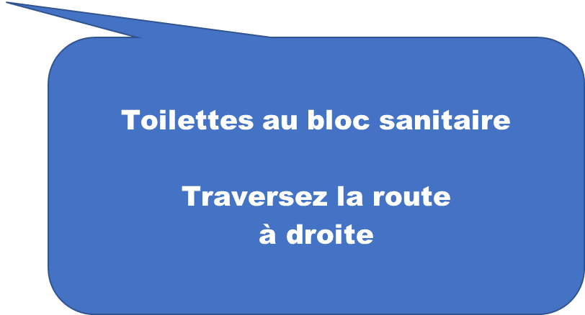
VIDE GRENIER VIDE BATEAUX 2026
 |  |  |  |  |  |  | samedi 16 mai 2026

 |  |  |  |  |  |  | LES EMPLACEMENTS EN JAUNE SONT VALIDES PAR ORGANISATION
 |  |  |  |  |  |  | LES EMPLACEMENTS EN BLANC sont dispo

 |  |  |  |  |  |  | les emplacements en vert sont en cours de validation

 |  |  |  |  |  |  | en bleu les places ont été rappelées et à disposition sous 5 jours

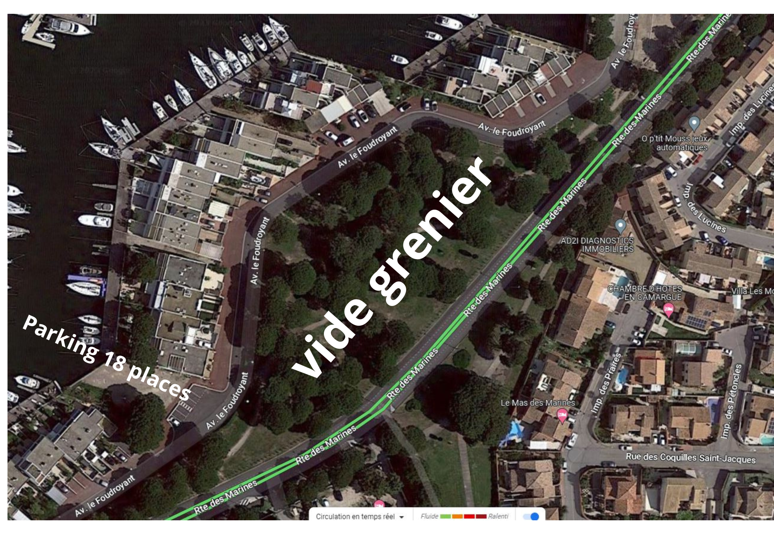
 |  |  |  |  |  |  | MAJ le |  |  |  | 2026-02-10 |  |  |  |  | PARKING EXPOSANTS 15 PLACES
 |  |  |  |  | places pour les bateaux ou vide bateaux |  |  |  | derniere modif
 |  |  |  | Allée A - Allée A- Allée A - Allée A- Allée A - Allée A- Allée A - Allée A-

ROUTE DES MARINES-- ROUTE DES MARINES--ROUTE DES MARINES--ROUTE DES MARINES |  |  |  |  |  |  |  |  |  |  | 62
 |  |  |  |  | 219 |  |  |  |  |  | 64
 |  |  |  |  | 217 |  |  | 223 |  |  | 66 | NE PAS DONNER
 |  |  |  |  | 215 |  |  | 221 |  |  | 68
 |  |  |  |  | ALLEE A |  |  |  |  |  | 70
 |  |  |  |  |  |  |  |  |  |  | 72
 |  |  |  | ALLEE A - ALLEE A - ALLEE A -ALLEE A-ALLEE A |  |  |  |  | ALLEE B - ALLEE B - ALLEE B - ALLEE B - ALLEE B - ALLEE B - |  | 74
 |  | 73 |  |  |  |  |  | 75 |  |  | 76
 |  | 71 |  |  |  |  |  | 77 |  |  | 78
 |  | 69 |  |  |  |  |  | 79 |  |  | 80
 |  | 67 |  |  |  |  |  | 81 |  |  | 82
 |  | 65 |  |  |  |  |  | 83 |  |  | 84
 |  | 63 |  |  |  |  |  | 85 |  |  | 86 | NE PAS DONNER
 |  | 61 |  |  |  |  |  | 87 |  |  | 88
 |  | 59 |  |  |  |  |  | 89 |  |  | 90
 |  | 57 |  |  | 60 |  |  | 91 |  |  | 92
 |  | 55 |  |  | 58 |  |  | 93 |  |  | 94
 |  | 53 |  |  | 56 |  |  | 95 |  |  | 96 |  |  |  |  |  |  |  |  |  |  | ALLEE D
 |  | 51 |  |  | 54 |  |  | 97 |  |  | 98 | NE PAS DONNER |  |  |  |  |  |  |  |  |  |  | 236
 |  | 49 |  |  | 52 |  |  | 99 |  |  | 100 |  |  |  |  |  |  |  |  |  |  |  | 234
 |  | 47 |  |  | 50 |  |  | 101 |  |  | 102 |  |  |  |  |  |  |  |  |  | 213 |  | 230
 |  | 45 |  |  | 48 |  |  | 103 |  |  | 104 |  |  |  |  |  |  |  |  |  | 211 |  | 228
 |  | 43 |  |  | 46 |  |  | 105 |  |  | 106 |  |  |  |  |  |  |  |  |  | 209 |  | 226
 |  | 41 |  |  | 44 |  |  | 107 |  |  | 108 |  |  |  |  |  |  |  |  |  | 207 |  | 224
 |  | 39 |  |  | 42 |  |  | 109 |  |  | 110 |  |  |  |  |  |  |  |  |  | 205 |  | 222
 |  | 37 |  |  | 40 |  |  | 111 |  |  | 112 |  |  |  |  |  |  |  |  |  | 203 |  | 220
 |  | 35 |  |  | 38 |  |  | 113 |  |  | 114 |  |  |  |  |  |  |  |  |  | 201 |  | 218
 |  | 33 |  |  | 36 |  |  | 115 |  |  | 116 |  |  |  |  |  |  |  |  |  | 199 |  | 216
 |  | 31 |  |  | 34 |  |  | 117 |  |  | 118 |  |  |  |  |  |  |  |  |  | 197 |  | 214
 |  | 29 |  |  | 32 |  |  | 119 |  |  | 120 |  |  |  |  |  |  |  |  |  | 195 |  | 212 | MARI Philippe
 |  | 27 |  |  | 30 |  |  | 121 |  |  | 122 |  | 185 | 187 |  | 189 | 191 |  |  |  | 193 |  | 210 | MARI Philippe
 |  | 25 |  |  | 28 |  |  | 123 |  | ALLEE C
 |  | 23 |  |  | 26 |  |  | 125
 |  | 21 |  |  | 24 | PASSAGE | PASSAGE | 127 |  |  | 124 | ARBRE NE PAS DONNER | 186 | 188 | 190 | 192 | 194 | 196 | 198 | 200 | 202 | 204 | 206
 |  | 19 |  |  | 22 |  |  | 129 |  |  | 126 |  | PASSAGE
 |  | 17 |  |  | 20 |  |  | 131 |  |  | 128
 |  | 15 |  |  | 18 |  |  | 133 |  |  | 130
 |  | 13 |  |  | 16 |  |  | 135 |  |  | 132
 |  | 11 |  |  | 14 |  |  | 137 |  |  | 134
 |  | 9 |  |  | 12 |  |  | 139 |  |  | 136
 |  | 7 |  |  | 10 |  |  | 141 |  |  | 138
 |  | 5 |  |  | 8 |  |  | 143 |  |  | 140
 |  | 3 |  |  | 6 |  |  | 145 |  |  | 142
 |  | 1 |  |  | 4 |  |  | 147 |  |  | 144
 |  |  |  |  | 2 |  |  | 149 |  |  | 146
 |  |  |  |  |  |  |  | 151 |  |  | 148
BODEGA
Café Mignardises le matin
Sandwichs dès midi
Boissons
 |  |  |  |  |  |  |  | 153 |  |  | 150
 |  |  |  |  |  |  |  | 155 |  |  | 152
 |  |  |  |  |  |  |  | 157 |  |  | 154
 |  |  |  |  |  |  |  | 159 |  |  | 156
 |  |  |  |  |  |  |  | 161 |  |  | 158
 |  |  |  |  |  |  |  | 163 |  |  | 160
 | NBRE DE PLACES |  | 236 |  |  |  |  | 165 |  |  | 162 | PASSAGE
 |  |  |  |  |  |  |  | 167 |  |  | 164
 |  |  |  |  |  |  |  | 169 |  |  | 166
 |  |  |  |  |  |  |  | 171 |  |  | 168
 |  |  |  |  |  |  |  | 173 |  |  | 170
 |  |  |  |  |  |  |  | 175 |  |  | 172
Avenue le Foudroyant - Impasse
 |  |  |  |  |  |  |  | 177 |  |  | 174
 |  |  |  |  |  |  |  | 179 |  |  | 176
 |  |  |  |  |  |  |  | 181 |  |  | 178
 |  |  |  |  |  |  |  | 183 |  |  | 180
 |  |  |  |  |  |  |  |  |  |  | 182
 |  |  |  |  |  |  |  |  |  |  | 184
 |  |  |  |  |  |  |  |  |  |  |  | ARBRE NE PAS DONNER

 | CENTRE COMMERCIAL LE TRIDENT |  |  |  |  |  |  |  |  |  | acces pompiers

 |  |  |  | PARKING

